战斗概括
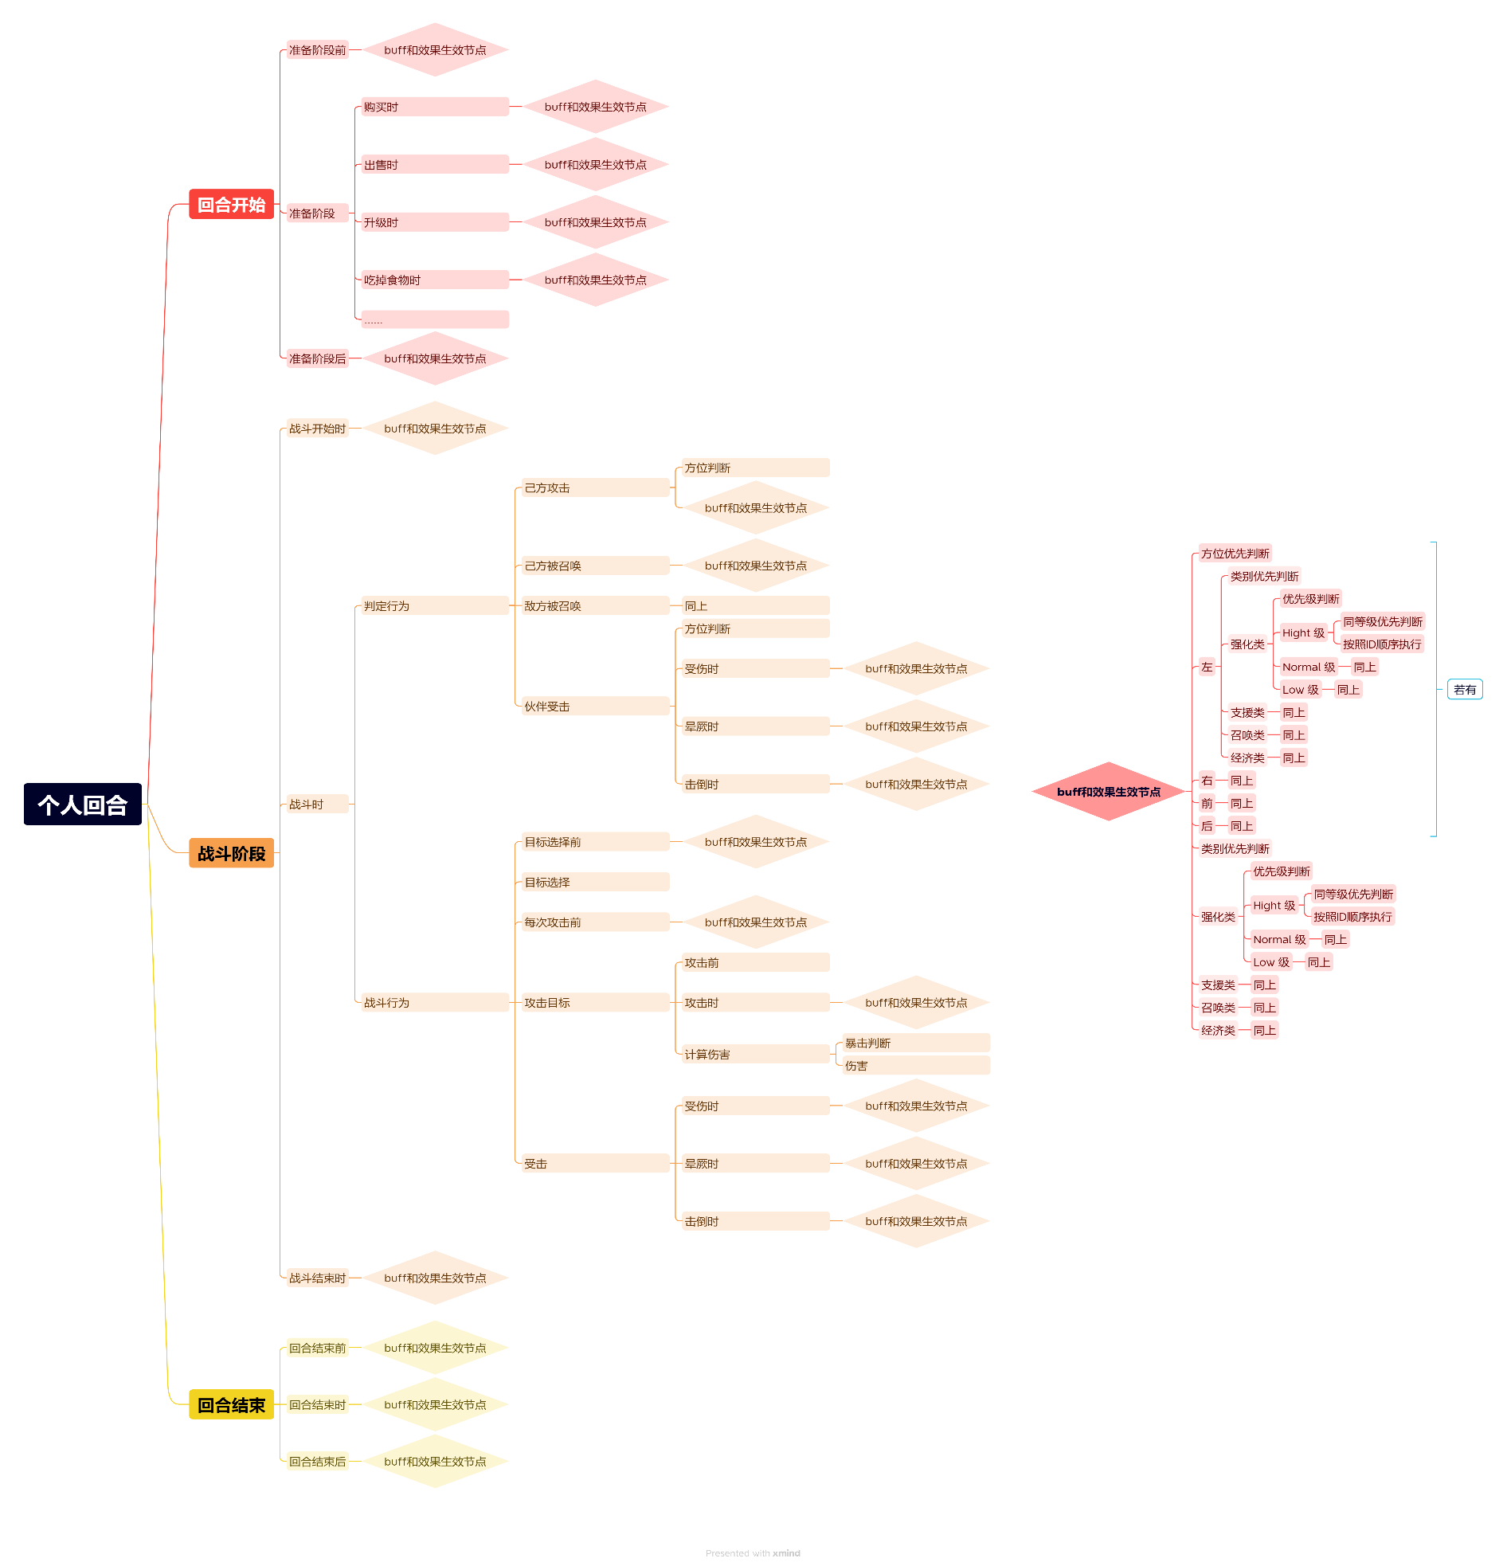

食物与装备
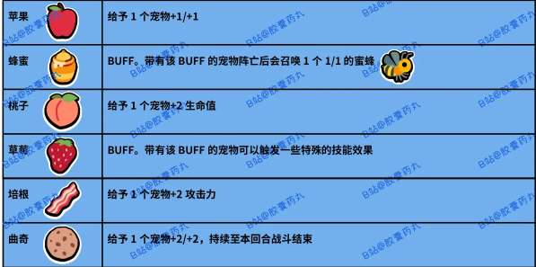
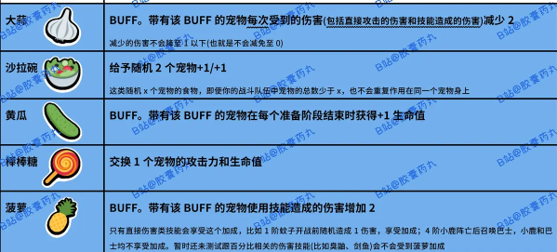
 | 食物 |  | 属性增加或附带buff
ID | 名字 | 价格 | 阶级 | 效果
2001 | 蛋白粉 | 3 | 1 | 给予一个角色+1/+1
2002 | 战斗号角 | 3 | 1 | 任务：当角色共造成20点伤害后，全角色+1攻击力
2003 | 充气锤子 | 1 | 2 | 使该角色直接晕厥
2004 |  | 3 | 2 | 给予一个角色+3/+3，持续至本回合战斗结束
2005 |  | 3 | 3 | 给予两个随机角色+1/+1
2006 | 金钟罩 | 3 | 3 | 任务：当角色共受到30点伤害后，全角色+1生命值
2007 |  | 3 | 4 | 使商店当前及将来出售的所有角色+2/+1
2008 |  | 3 | 4 | 给予一个角色+2/+2
2009 |  | 3 | 5 | 给予一个宠物+1经验值，并且给予其+1/+1
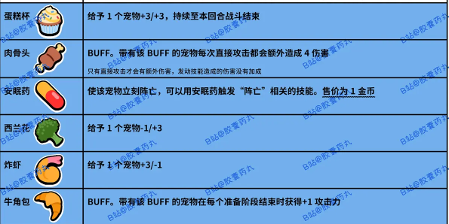
2010 |  | 3 | 5 | 给予四个随机宠物+1/+1
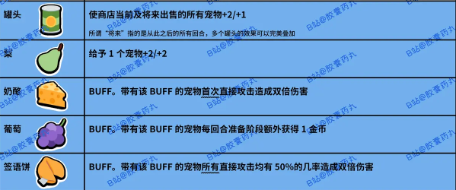
2011 |  | 3 | 6 | 给予三个随机角色+2/+2
2012 |  | 3 | 6 | 给予一个角色+3/+3
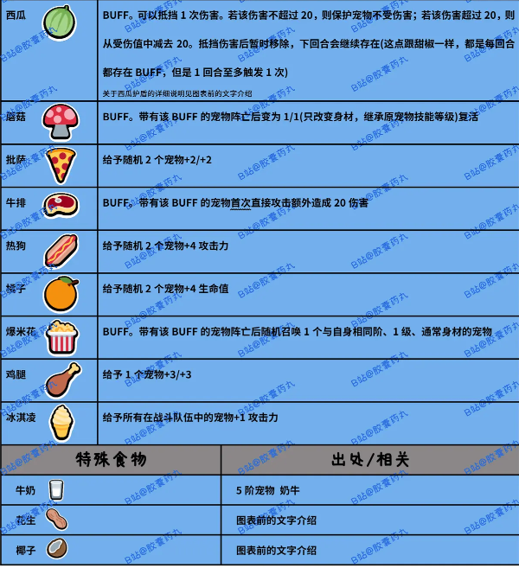
2013 | 沙拉 | 特殊召唤 |  | 给予一个角色+1/+1

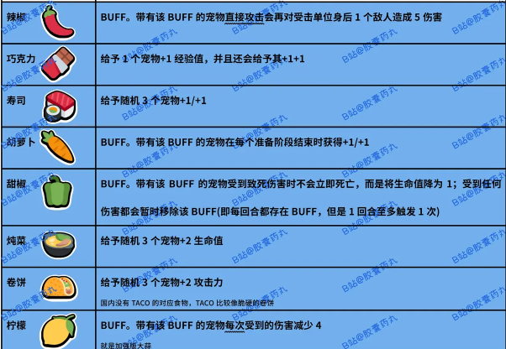
 | 装备 |  | 增加一段技能
ID | 名字 | 价格 | 阶级 | 效果
3001 | 虚空标记 | 3 | 1 | 死亡后召唤一个1/1的虚空虫
3002 | 哑铃 | 6 | 2 | 带有该装备的角色，每个准备阶段结束时+1生命值
3003 | 盾牌 | 6 | 3 | 每次收到的伤害减少2
3004 | 飞刀 | 6 | 4 | 每次攻击会造成额外5点伤害
3005 |  | 6 | 5 | 阵亡后变为1/1复活（不改变原技能等级）
3006 | 背带裤 | 6 | 6 | 该角色获得额外十点护甲（额外血量，可高过50点生命值）

3007 | 圣剑 | 特殊装备 |  | 攻击敌人后直接致死
3008 | 十字吊坠 | 铁匠羁绊 |  | 受到致死伤害不会立刻死亡，而是将生命值降为1，然后暂时移除该装备
3009 | 指虎 | 铁匠羁绊 |  | 首次直接攻击造成双倍伤害
3010 | 双截棍 | 铁匠羁绊 |  | 直接攻击后会对受击单位身后的角色造成5伤害

羁绊系统说明
羁绊逻辑

系统位置和显示逻辑

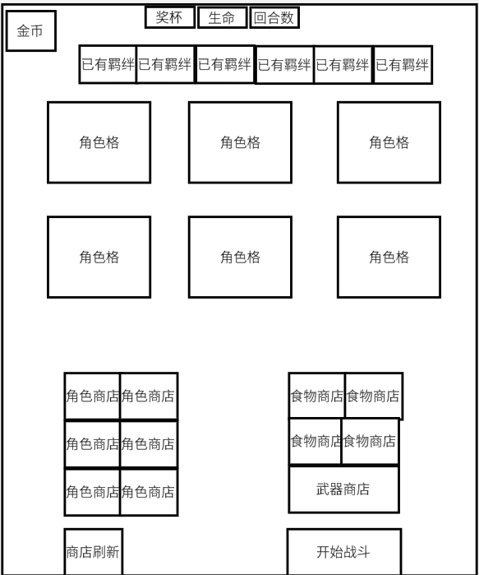
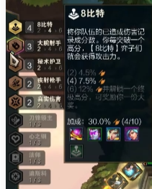
 |  | ①：羁绊只有在商店阶段才可以查看，进入战斗后不显示羁绊列表
 |  | ②：场上角色只要购买后，即使羁绊没有成型，也会呈现在上面一排（显示灰色）
 |  |  | 显示逻辑： | 羁绊图标+羁绊名+该羁绊目前数量
 |  |  |  | 如果未激活，则灰色

 |  | ③：点击羁绊图标后，出现羁绊效果描述弹窗，再点击任意位置，该弹窗关闭
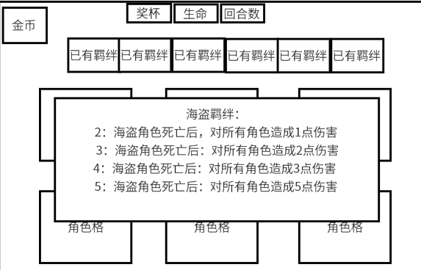
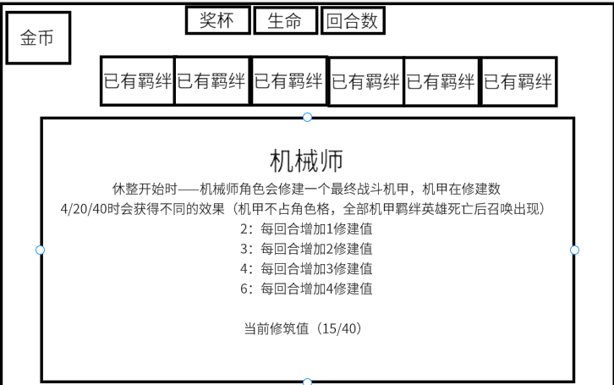

羁绊特效逻辑

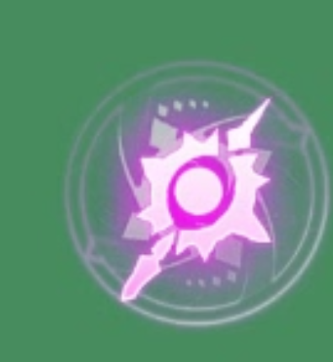
 | 特效美术资源包括图标与动画两个资源
 | 1：当羁绊数量发生变化（凑成羁绊or羁绊等级上升时），播放动画
 | 2：当羁绊效果触发时，播放动画（商店阶段和战斗阶段都会有触发）

 | 3：战斗时不播放敌方的羁绊动画，玩家自己去回放研究

底层战斗逻辑
战斗循环
 | 概述
 | 设计概述
 |  | 在“小动物自走棋”游戏玩法基础之上，进行迭代创新，方向上有以下几点
 |  | ①：改变角色技能细节
 |  | ②：增加羁绊系统
 |  | ③：增加进化石系统（暂时不做）
 |  | ④：游戏外对决——强化细则，卡组搭建（滞后）
 |  | ⑤：养成端口的改变（食物与装备）

 | 商店休整阶段
 | 1 | 基础规则
 |  | □经济规则：
 |  |  | ①金币在“休整开始前”这个阶段发放
 |  |  | ②无论上一轮的胜败，玩家在每轮回合开始时，获得十枚金币
 |  |  | ③这个回合同步读取所有经济类角色的信息，并发放额外的金币（根据优先级执行）
 |  | □角色商店规则：
 |  |  | ①初始刷新与再次刷新：商店每一轮会根据已解锁格子数刷新角色，花费一枚金币，可以重置这个行为，得到新的商店队列
 |  |  | ②刷新概率：同一价值层级下的不同英雄权重相同，但是1-6级会有不同的权重（也读表）
 |  |  | ③跳本机制与延展格：当玩家队列中的角色合成升级后，商店就会刷新一个延展格（上面是比现在最高层级高一级的随机一位英雄）
 |  |  | 注1：若玩家层级已经达到最高，就刷新一个满层级的角色
 |  |  | 注2：延展格最多存在两个（超出就不出现），刷新或购买延展格里的英雄，就会消除掉这个延展格（若选择冻结，则该格一直存在）
 |  |  | ④冻结机制：玩家可以冻结一个商店的格子（包括延展格），只要玩家不购买或者解除冻结，那么这个格子将不会因为任何刷新而改变 |  |  |  |  |  |  | 角色拖出来后，往下拖动为冻结
 |  |  | ⑤售卖机制：只以角色等级来判断（技能是其他地方判断），一级卖一金币，二级卖两金币，三级卖三金币
 |  | □格子开放逻辑（未做）
 |  |  | ①：1-2阶时玩家拥有三个角色格，两个食物格，一个武器格
 |  |  | ②：3-4阶时玩家拥有四个角色格，两个食物格，一个武器格
 |  |  | ③：5-6阶时玩家拥有五个角色格，三个食物格，一个武器格

 |  | □食物与装备商店规则：
 |  |  | ①：食物和装备的格子也可以被冻结
 |  |  | ②：当玩家有厨师羁绊时，沙拉为延展格出现，食物共有两个延展格，满了之后新的不出现
 |  |  | ③：装备商店只有延展格，常态状态下永远不会刷新装备资源，装备商店只有一个延展格

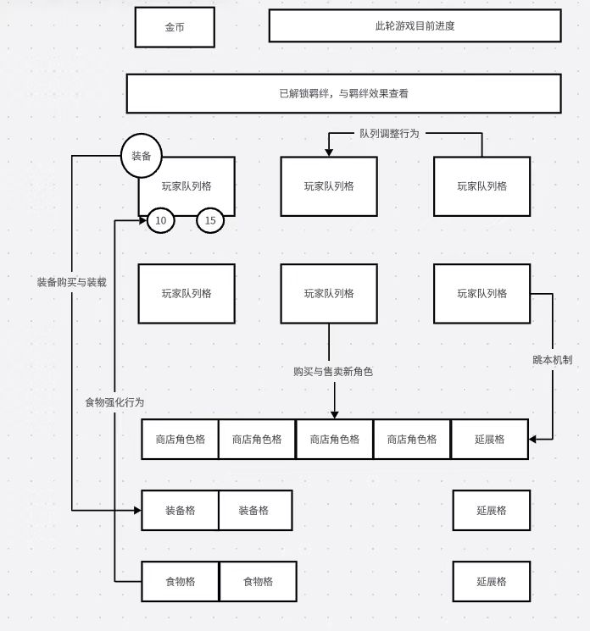
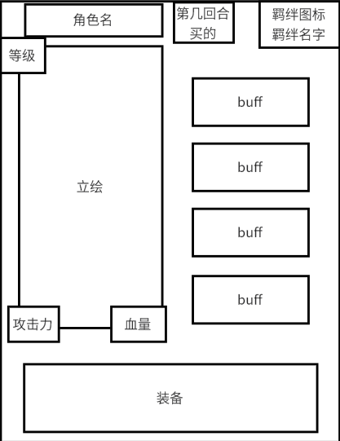
 | ■交互行为：
 |  | □队列交互：
 |  |  | ①玩家队伍总人数为六人，当人数满了之后，无法购买新角色
 |  |  | ②玩家与所有商店的交互分为拖动操作和点击操作
 |  |  |  | 拖动操作：往上拖为使用，往下拖为冻结
 |  |  |  | 点击操作：点击下方装备区角色/食物/装备，弹出介绍界面
 |  |  |  |  | 点击上方弹出更细的介绍页面（未做）
 |  |  | ③玩家可以手动调整队列顺序

 |  | 注释1：当玩家队列满员，但是羁绊效果是召唤一个新队友时，无视该条件
 |  |  | 直到玩家队伍满足羁绊条件且队伍位置＞1，才会重新触发

 | ■结束回合：当玩家调整好后，就手动点击结束回合，进入匹配队列之中
 |  | 注1：如果结束回合时钱没花完，挑一个提示

 | 匹配

 | ■基础规则：玩家胜利条件为在生命值扣完之前（输一把扣一点生命值），获得十个奖杯（赢一把获得一个）
 | ■匹配规则：玩家只会匹配到与自己（生命+奖杯+回合）条件完全一致的对手 |  |  |  |  |  |  |  |  |  |  | 金币--生命--奖杯--当前回合
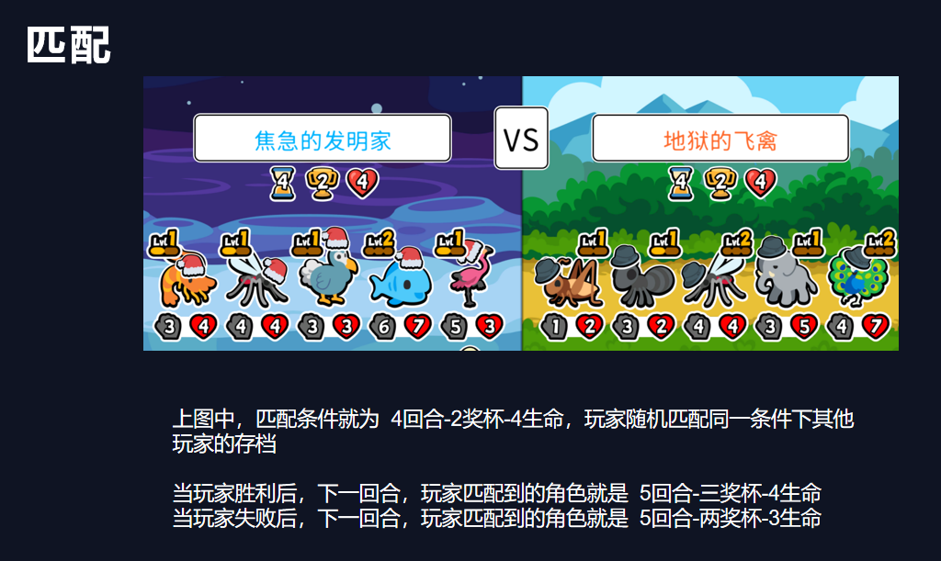

 | ■巅峰匹配：当玩家获得十个奖杯后，可以选择参加巅峰匹配
 |  | ①巅峰匹配玩家必须游玩了十五个回合
 |  |  | 注1：如果玩家在十五回合前就胜利，那就可以直接购买，直到回合数到达十五回合
 |  | ②巅峰匹配会根据总战绩，结算排行榜
 |  |  | 具体规则为1.5计划

 | 战斗

 | ■战斗阶段：
 |  | 1、准备阶段结束后进入战斗，期间玩家不可操作
 |  | 2、各单位攻击一次受击一次为一战斗时间刻
 |  | 3、击败对方所有单位或者己方所有单位倒下本回合结束

 | ■战斗时间刻：
 |  | 1、一个战斗时间刻内仅激活敌我双方各一名单位战斗
 |  | 2、一个战斗时间刻内敌我所有单位技能全部生效可侦听

 | ■战斗逻辑：
 |  | □先后次序：
 |  |  | 敌方：
 |  |  | 4 | 5 | 6
 |  |  | 1 | 2 | 3

 |  |  | 1 | 2 | 3
 |  |  | 4 | 5 | 6

伙伴
伙伴
空位
伙伴
空位
伙伴
等待状态的召唤物
等待状态的召唤物
 |  | ※补位机制：角色倒下后造成站位空缺，将由召唤物补位，若无召唤物前排空位将由后排补上，左侧空位由右侧补上

 |  | ○情况1： |  |  |  | ○情况2： | ○情况3： |  | ○情况4：
伙伴
空位
伙伴
召唤物
伙伴
伙伴
伙伴
空位
伙伴
伙伴
伙伴
伙伴
伙伴
伙伴
空位
伙伴
伙伴
空位

 |  | □回合流程：
 |  |  | ◎匹配到对手后此回合开始——战斗开始前 |  |  |  |  | 战斗循环
 |  |  | ※此时双方使用此阶段技能，进入循环1
 |  |  | ◎将敌我双方最前置的各一名角色选中，开始运行循环2

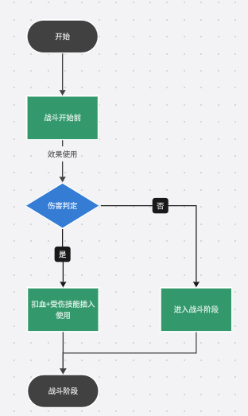
 |  |  | ◎①初始化——然后同时攻击（下方攻击行为）
 |  |  |  |  |  |  |  | 循环1 |  |  | 循环2
 |  |  | ◎②攻击前——正式攻击——开始判断伤害
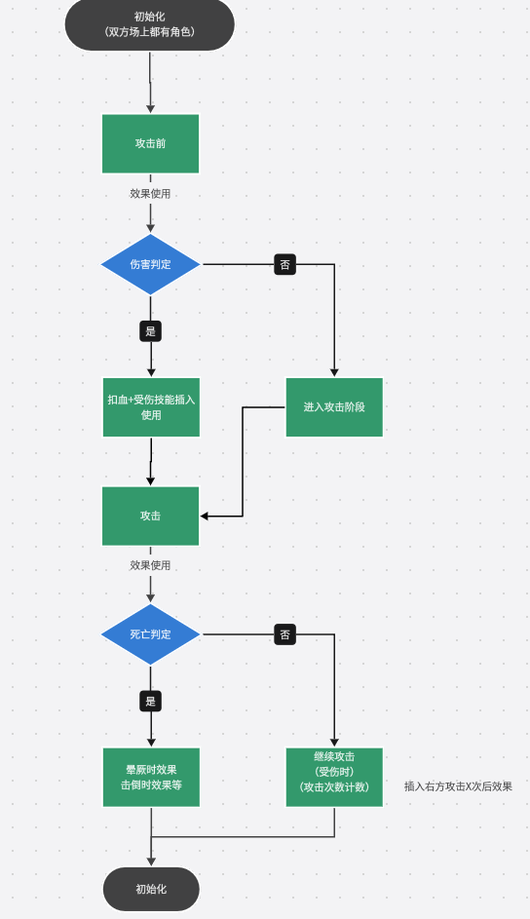
 |  |  | ※ 右方攻击X次，受伤后，晕厥后等技能，都是被触发后插入流程之中的
 |  |  | ◎若无人死亡，继续执行循环
 |  |  | ◎造成一次伤害，此时我方timing为受击后，敌方timing为攻击后

 |  |  | ◎此战斗时间刻结束，进入下一轮循环
 |  |  | ※ 按顺序逐一战斗

 |  | □技能生效逻辑：
 |  |  | ○主动生效：
 |  |  |  | ①激活单位在攻击前生效
 |  |  |  | ※例如：攻击前——对敌方随机单位造成1点远程伤害
 |  |  |  | ②未激活单位在达成触发条件后即可生效
 |  |  |  | ※例如：右方攻击三次后——对敌方随机一名敌人造成5点伤害

 |  |  | ○被动生效：
 |  |  |  | ①单位在受击后生效
 |  |  |  | ※例如：击倒时——对敌方所有敌人造成2点伤害

 |  |  | ○优先次序：
 |  |  |  | ①按方位：先左再右，先前再后
 |  |  |  | ※若有同类型同等级技能或者相同技能触发按照此标准生效
 |  |  |  | ②按类型：强化类、支援类、进攻类、召唤类、经济类
 |  |  |  | ※有同等级的技能触发时按此标准生效
 |  |  |  | ③按等级：Hight、Normal、Low

 |  | □伤害类型：
 |  |  | 普通伤害：伙伴攻击后造成的伤害
 |  |  | 技能伤害：技能触发后造成的伤害

 | ■攻击行为：
 |  | □产生伤害：双方同时对对方的角色，造成自己攻击力的伤害
 |  | □结算伤害：双方同时结算对方对自己产生的伤害（敌方攻击-己方生命值）
 |  | □判断是否有一方死亡，没有就继续产生伤害

 | ■召唤物：
 |  | 1、和伙伴同属战斗对象，可吃到同等增益buff（以及特殊召唤BUFF），倒下后、战斗结束后消失
 |  | ※在战斗结束后同样会消失
 |  | 2、被召唤时出现在队列最前方
 |  | 3、若被召唤时没有空余站位格子，则视为该召唤物直接死亡

 | ■战斗胜负规则：
 |  | □获胜：在己方单位存活的条件下击败对方所有单位
 |  |  | ○获得一个奖杯 |  |  |  | +1
 |  |  | ○回合+1

 |  | □失败：己方全部倒下
 |  |  | ○扣除一点玩家生命点 |  |  |  | -1
 |  |  | ○回合+1

 |  | □平局：敌我双方无一伙伴存活
 |  |  | ○回合+1

